FLUXO
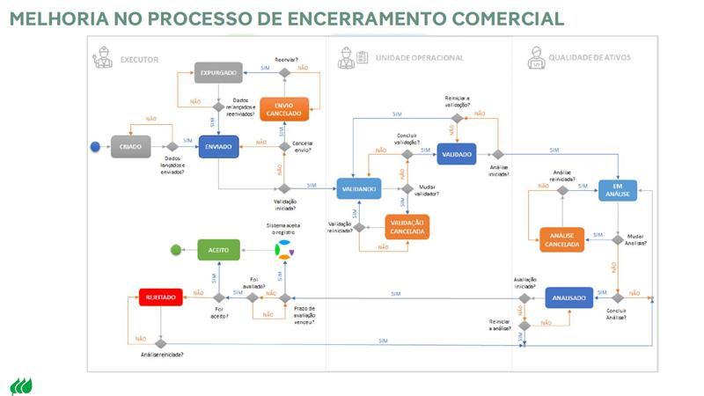
ID | ATIVIDADE | ONDE? | RESPONSABILIDADE | PRESENTE NO FLUXO ATUAL? | IMPACTOS | OPORTUNIDADE | RESPONSÁVEL PELA OPORTUNIDADE | OBS
0 | CRIAR OS PROJETOS PARA CADA TIPO DE SERVIÇO, DEIXAR APTO E COM SALDO DE MATERIAL | SAP | PCP | NÃO
1 | EXECUÇÃO DA NOTA PELA EQUIPE EM CAMPO | CAMPO | EQUIPES | NÃO
2 | COMPLEMENTAÇÃO DA NOTA | CAMPO | EQUIPES | NÃO
2.1 | GARANTIR A INFORMAÇÃO CORRETA DOS MATERIAIS APLICADOS EM CAMPO NA NOTA | CAMPO | UTD / EPS | NÃO | FALHA NA CONCILIAÇÃO DA CRIAÇÃO DAS RESERVAS, GERANDO SOBRA OU FALTA DE MATERIAL | - Garantir o nivelamento de informações para as equipes e focais do processo | - Operação
2.2 | TRATAMENTO DO LOG DE ERRO | SAP | UTD / EPS | NÃO | NOTA NÃO SOBE PARA A VALIDAÇÃO DO HRO | - Atualização dos códigos de materiais (inclusive sucata) do Click/WFM - Ajuste no Click para não deixar como obrigatório o campo de condutor no Click - Cargas semanais das matrículas da EPS e UTD para o Click - Garantir rotina de tratativa de notas de LOG de ERRO e WORKFLOW dentro do próprio ciclo | - PCP - PCP - PCP - Operação
2.3 | TRATAMENTO DO WORKFLOW | SAP | UTD | NÃO | NOTA NÃO SOBE PARA A VALIDAÇÃO DO HRO | - Atualização dos códigos de materiais (inclusive sucata) do Click/WFM - Ajuste no Click para não deixar como obrigatório o campo de condutor no Click - Cargas semanais das matrículas da EPS e UTD para o Click - Garantir rotina de tratativa de notas de LOG de ERRO e WORKFLOW dentro do próprio ciclo | - PCP - PCP - PCP - Operação
3 | MIGRAR AS NOTAS EXECUTADAS AO GEOEX | SAP - GEOEX | QAA | NÃO | REPRESAMENTO DE DEMANDA. CASO NÃO MIGRE A UTD/EPS NÃO CONSEGUE ENXERGAR AS NOTAS PARA SEGUIR COM AS TRATATIVAS. OPERAÇÃO DEVE DIRECIONAR O PEDIDO DA MIGRAÇÃO DA NOTA PARA SELENA OU ISADORA (CASO A NOTA NÃO ESTEJA). | - Falha na migração das notas executadas para o GEOEX | - QAA | TODAS AS NOTAS TEM QUE MIGRAR PARA O GEOEX MESMO QUE SEJA NOTA VNRE, DEVEMOS VALIDAR DA MESMA FORMA QUE ERA FEITO NA ZRM - DESTE MODO, A EPS VAI GANHAR A VISITA
4 | VINCULAÇÃO DAS NOTAS AO PROJETO (SERÁ DIÁRIO - NÃO É POSSIVEL GARANTIR O 100% DE VINCULAÇÃO) | SAP - GEOEX | PCP | NÃO | FREQUÊNCIA NÃO ATENDE À NECESSIDADE PARA DISCIPLINAR O FLUXO, NECESSÁRIO SER DIÁRIO | - Frenquência ser diária | - PCP
5 | EXTRAÇÃO DO RELATÓRIO DO GEOEX | GEOEX | UTD / EPS | NÃO
5.1 | RELATÓRIO: CONSULTA - NOTAS FINALIZADAS DENTRO DO CICLO | GEOEX | UTD / EPS | NÃO
5.1.1 | CASO TENHA NOTAS SEM PROJETO VINCULADO, NECESSÁRIO PCP REALIZAR A VINCULAÇÃO | SAP - GEOEX | PCP | NÃO | ETAPA NÃO ERA PARA OCORRER, TENDO EM VISTA QUE A ETAPA 4 PRECISA SER FEITA CORRETAMENTO. CASO OCORRA, TRATAR COM BRUNA. | - Frenquência ser diária - Garantir rotina de tratativa de notas de LOG de ERRO e WORKFLOW dentro do próprio ciclo | - PCP - Operação
6 | CRIAR HRO | GEOEX | UTD / EPS | SIM
6.1 | RELATÓRIO: ANÁLISE - EXTRAÇÃO DOS MATERIAIS E SERVIÇOS QUE FORAM APLICADOS/EXECUTADOS | GEOEX | UTD / EPS | SIM
6.1.1 | REALIZAR CONFERÊNCIA DE SERVIÇO (CODES E VINCULAÇÕES CORRETAS) E MATERIAIS | GEOEX | UTD / EPS | SIM
6.2 | RELATÓRIO: CONSOLIDADO - RELATÓRIO INFORMA TODAS AS ALTERAÇÕES QUE FORAM FEITAS NOS DEMAIS RELATÓRIOS | GEOEX | UTD / EPS | SIM
7 | ENVIO DOS HRO's CRIADOS | GEOEX | UTD / EPS | SIM
8 | ANÁLISE DOS HRO's ENVIADOS (INCLUSIVE OS DA EPS) | GEOEX | UTD | SIM |  |  |  | HAVENDO NECESSIDADE DE AJUSTE, RETORNAR PARA A ETAPA 6
8.1 | VALIDAÇÃO DOS HRO's | GEOEX | UTD | SIM
8.2 | LEVANTAMENTO DE NECESSIDADE DE RESERVAS PARA REGULARIZAÇÃO DOS MATERIAIS (SAQUE E DEVOLUÇÃO) E PREENCHIMENTO DO FORM (UTD PEDE O DA UTD E DA EPS) | GEOEX - FORMS | UTD | NÃO |  | - Reavaliar se o fluxo de criação de reservas não deve retornar para a operação | - PCP
8.3 | CRIAÇÃO DAS RESERVAS DENTRO DOS PROJETOS ADEQUADOS | SAP | PCP | NÃO
8.4 | APROPRIAÇÃO DAS RESERVAS | SAP | LOGÍSTICA / EPS | NÃO |  | - Garantir que tenha saldo de materiais nos projetos determinados e os retornos sejam rápidos | - PCP
9 | VERIFICAÇÃO DOS DOCUMENTOS NO GEOEX | GEOEX | UTD / EPS | NÃO
9.1 | ANEXAR EXCEL (.CSV) COM RELAÇÃO DE NOTAS DO CICLO | GEOEX | UTD / EPS | NÃO
9.2 | ANEXAR EXCEL (.CSV) COM A ÚLTIMA NOTA DO CICLO (MESMO RELATÓRIO DO ID 9.1) | GEOEX | UTD / EPS | NÃO
10 | VALIDAÇÃO DO CHECK LIST | GEOEX | UTD / EPS / PCP | NÃO | UTD VERIFICAR INFORMAÇÕES NA TRANSAÇÃO ZPS48 E SÓ VALIDAR SE ESTIVER TUDO CERTO. CASO TENHA ALGUMA INCONSISTÊNCIA, TRATAR COM PCP PELO TEAMS JUNTO COM O FOCAL. | - UTD ter acesso à transação do SAP R3 ZPS48 para validar etapas do check list | - PCP
10.1 | ENERGIZAR PROJETO (SAP R3: ZPS09) | SAP | UTD | NÃO |  |  |  | ENERGIZAR O PROJETO NO FIM DO PRIMEIRO CICLO DE ATUAÇÃO (MESMO PARA PROJETOS TRIMESTRAIS - QUANDO ENERGIZA NO PRIMEIRO CICLO JÁ PERMANECE ENERGIZADO)
10.2 | ATUALIZAÇÃO DOS DADOS TÉCNICOS NO SAP (ZPS09) | SAP / GEOEX | PCP | NÃO
10.3 | RELAÇÃO DE NOTAS DO SAP CCS DE LIGAÇÕES | GEOEX | UTD / EPS | NÃO
10.4 | RESERVAS PENDENTES (CRÍTICA 3) | SAP / GEOEX | PCP | NÃO
10.5 | 021 - EVIDÊNCIA DE ENERGIZAÇÃO | GEOEX | UTD / EPS | NÃO
10.6 | ERRO DE TIPOLOGIA | GEOEX | PCP | NÃO
10.7 | PENDÊNCIA SUCATA | SAP / GEOEX | UTD / EPS | NÃO
10.8 | HUB - REGISTRO OPERACIONAL | GEOEX | UTD / EPS | NÃO
10.9 | CRÍTICA 43 NA ZPS48 - EVIDÊNCIA | SAP / GEOEX | PCP | NÃO
11 | VALIDAR PASTA | GEOEX | UTD | NÃO

